商标吊牌订购
JUST JEANS辅料订购单

公司 | 南京裕成贸易有限公司 |  | 地址
JUST JEANS -TOP/DRESS/BOTTOM
图片描述 |  |  | 特殊挂牌 | 备扣袋

编号 |  |  | GW-GE-CO-013 | JJW-GE-SP-001
款号 | 颜色 | 订单数
170747 | 黑色 |  | 2600 | 2600
151948 | 黑色 |  | 138 | 138
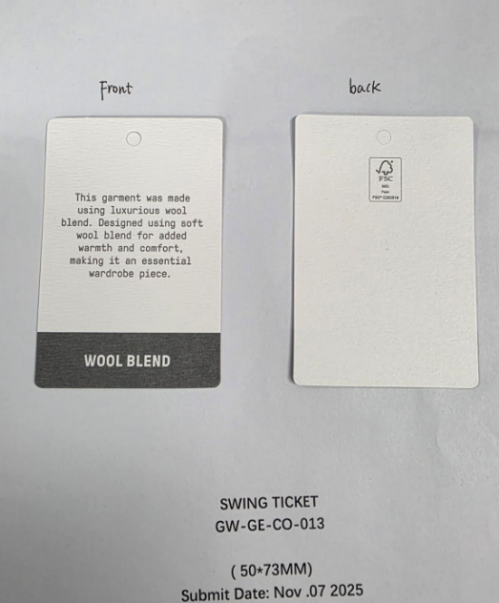

合计

